箱贴
Factory name |  | 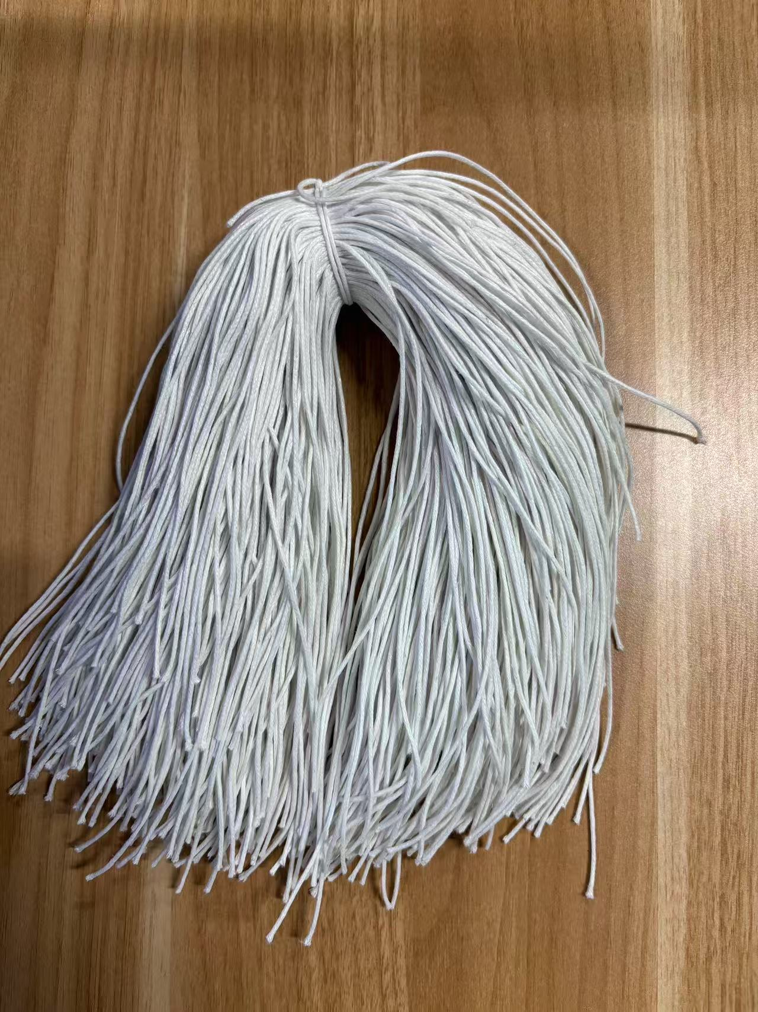
PO. Number | S25070686 | JUSTJEANS
Style Code. | 1520272-288 038522浅蓝
Product Code. | JJW-ST-001 | Carton No.:
Inner Packages | pcs/bundle | 1/1
SIZE/qty | 7068+232备品
Carton Dimension | 30.5*25.5*17 | Country of Origin：
Gross Weight（KG） | 2.58 | Made In China
Net Weight（KG） | 2.28
Remark

